Лист1 (5)




Лист1 (4)

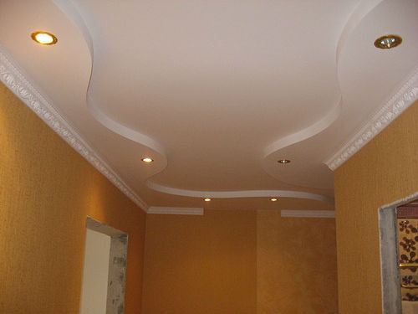

Лист1 (3)


Лист1 (2)


